MAJMUAH THN
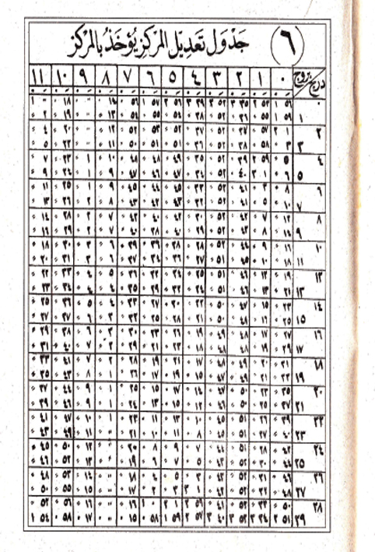
MAJMUAH | yaum | AL ALAMAH | HISOH IRD | WASAT SAMSI | AL KHOSOH | AL MARKAZ
1340 | 3 | 0.37027777778 | 331.3 | 152.55 | 159.96666667 | 51.316666667
1370 | 2 | 0.37444444444 | 212.70000 | 190.95 | 93.916666667 | 89.316666667
1400 | 7 | 0.37861111111 | 94.1 | 229.35 | 27.883333333 | 127.31666667
1430 | 5 | 0.38277777778 | 335.5 | 267.75 | 321.81666667 | 165.31666667
1460 | 3 | 0.38694444444 | 216.9 | 326.15 | 255.76666667 | 203.31666667
1490 | 1 | 0.39111111111 | 98.3 | 344.55 | 189.7 | 241.31666667
1520 | 6 | 0.39527777778 | 339.71666667 | 22.95 | 123.66666667 | 279.31666667
1550 | 4 | 0.39944444444 | 221.1 | 61.35 | 57.616666667 | 317.31666667
1580 | 3 | 0.0036111111111 | 102.5 | 99.75 | 351.58333333 | 355.31666667
1610 | 1 | 0.0077777777778 | 343.9 | 138.15 | 285.55 | 33.316666667
1640 | 6 | 0.011944444444 | 225.3 | 176.55 | 219.5 | 71.316666667
1670 | 4 | 0.016111111111 | 106.7 | 214.95 | 153.45 | 109.31666667
1700 | 2 | 0.020277777778 | 348.1 | 253.35 | 87.233333333 | 147.31666667
1730 | 7 | 0.024444444444 | 229.5 | 291.75 | 21.35 | 185.31666667 | 6
1760 | 5 | 0.028333333333 | 110.9 | 330.15 | 345.3 | 223.31666667 | ج | 0 | ⁄

 |  |  |  |  |  |  |  |  |  |  |  |  | 10 | 27 | 41
 |  |  |  |  |  |  |  |  |  |  |  |  | 10 | 17 | 3
 |  |  |  |  |  |  |  |  |  |  |  |  | 10 | 6 | 19
 |  |  |  |  |  |  |  |  |  |  |  |  | 9 | 25 | 36
 |  |  |  |  |  |  |  |  |  |  |  |  | 9 | 16 | 52
 |  |  |  |  |  |  |  |  |  |  |  |  | 9 | 6 | 7
 |  |  |  |  |  |  |  |  |  |  |  |  | 8 | 23 | 23
 |  |  |  |  |  |  |  |  |  |  |  |  | 8 | 12 | 39
 |  |  |  |  |  |  |  |  |  |  |  |  | 8 | 1 | 56
 |  |  |  |  |  |  |  |  |  |  |  |  | 7 | 21 | 11
 |  |  |  |  |  |  |  |  |  |  |  |  | 7 | 10 | 28
 |  |  |  |  |  |  |  |  |  |  |  |  | 6 | 29 | 43
 |  |  |  |  |  |  |  |  |  |  |  |  | 6 | 19 | 0
 |  |  |  |  |  |  |  |  |  |  |  |  | 6 | 8 | 16
 |  |  |  |  |  |  |  |  |  |  |  |  | 5 | 27 | 31
 |  |  |  |  |  |  |  |  |  |  |  |  | 5 | 16 | 48
 |  |  |  |  |  |  |  |  |  |  |  |  | 5 | 6 | 5
 |  |  |  |  |  |  |  |  |  |  |  |  | 4 | 25 | 20
 |  |  |  |  |  |  |  |  |  |  |  |  | 4 | 14 | 39
 |  |  |  |  |  |  |  |  |  |  |  |  | 4 | 3 | 53
 |  |  |  |  |  |  |  |  |  |  |  |  | 3 | 23 | 8
 |  |  |  |  |  |  |  |  |  |  |  |  | 3 | 12 | 24
 |  |  |  |  |  |  |  |  |  |  |  |  | 3 | 1 | 40
 |  |  |  |  |  |  |  |  |  |  |  |  | 2 | 20 | 56
 |  |  |  |  |  |  |  |  |  |  |  |  | 2 | 0 | 12
 |  |  |  |  |  |  |  |  |  |  |  |  | 1 | 29 | 28
 |  |  |  |  |  |  |  |  |  |  |  |  | 1 | 18 | 14
 |  |  |  |  |  |  |  |  |  |  |  |  | 1 | 8 | 0

 |  |  |  |  |  |  |  |  |  | ج | 0 | ⁄
 |  |  |  |  |  |  |  |  |  | 0 | 0 | 0
 |  |  |  |  |  |  |  |  |  | 0 | 0 | 0
 |  |  |  |  |  |  |  |  |  | 0 | 0 | 0
 |  |  |  |  |  |  |  |  |  | 0 | 0 | 0
 |  |  |  |  |  |  |  |  |  | 0 | 0 | 0
 |  |  |  |  |  |  |  |  |  | 0 | 0 | 0
 |  |  |  |  |  |  |  |  |  | 0 | 0 | 0
 |  |  |  |  |  |  |  |  |  | 0 | 0 | 0
 |  |  |  |  |  |  |  |  |  | 0 | 0 | 0
 |  |  |  |  |  |  |  |  |  | 0 | 0 | 0
 |  |  |  |  |  |  |  |  |  | 0 | 0 | 0
 |  |  |  |  |  |  |  |  |  | 0 | 0 | 0
 |  |  |  |  |  |  |  |  |  | 0 | 0 | 0

